功能名称
Part1：被测功能信息
游戏名称 | FM | 填写该功能所对应的游戏名称
功能名称 | 怪物系统 | 填写该功能的具体功能名称
编写时间 | 2022.02.11-2.15 | 格式：yyyymmdd-yyyymmdd（编写开始时间－编写终止时间）
编写人员 | 吴厚杭 | 填写用例编写人员
Part2：测试数据（自动生成）
 | 用例总条数 | 测试进度 | 发现BUG数 | 用例外BUG数(手工输入) | 用例覆盖率
总用例情况 | 90 | 0% | 0 | 0 | 100.00%
A.功能部分情况 | 82 | 0% | 0 |  | 100.00%
B.场景部分情况 | 2 | 0% | 0 |  | 100.00%
C.性能部分情况 | 2 | 0% | 0 |  | 100.00%
D.兼容部分情况 | 4 | 0% | 0 |  | 100.00%
Part3：用例要素
1.用例标题：该用例标题。 2.前置条件/覆盖类型：填入用例执行的前置条件/覆盖类型（如：活动开启 or 活动关闭）。 3.测试方法/测试步骤：填入详细的测试方法/步骤（在xx情况，对xx目标，做xx操作）。 4.图示：有图示可插入具体图示。 5.质量要求/测试预期：填入详细的质量要求/测试预期，用例通过的标准。 6.测试结果：填入实际测试结果。 7.备注：用于填写测试相关数据，例如用例失败的结果或原因分析等。
Part4：测试结果
测试结果说明： 测试通过填Y、失败填N、用例不支持填NA、暂不填的视为TBD(如，适用于因前置条件失败而导致无法确认Y or N的情况)。Y/N/TBD/NA用不同底色标注出来(Y为绿底，N为红底，TBD为灰底，NA为黄底)。 最终测试完毕提交报告以进行质量评估时,不允许有空白项(即TBD)。 策划文档应支持，实际功能却不支持的（如：功能与策划文档出入），不管开发是否未支持或未实现，应评为N；对于前提条件不满足或功能性明确暂未支持或未实现，才允许酌情评为NA（关于这点，审核人员 应着重把关执行结果填写的合理性）。 测试方法说明： 1.按照用例逐一进行测试，并在测试后输出测试结果。 2.在测试失败条目后填写结果或原因分析。
用例序号 | 用例标题 | 前置条件/覆盖类型 | 测试方法/测试步骤 | 图示 | 质量要求/测试预期 | 测试结果 (Y/N/TBD/NA) | 备注
A.功能篇
A1 功能测试
A1.1 | 生成规则 | 怪物UI | 小地图中，查看小怪头像显示 |  | 头像显示正确 |  | 【WorldMap】表 【MonsterType】
A1.2 |  |  | 小地图中，查看精英怪头像显示
A1.3 |  |  | 小地图中，查看BOSS头像显示
A1.4 |  |  | 小地图中，查看怪物头像中名称文本显示 |  | 名称文本显示正确，显示于头像上方
A1.5 |  |  | 小地图中，查看怪物头像中境界文本显示 |  | 境界文本显示正确，显示于头像下方
A1.6 |  |  | 小地图中，查看各种类怪物头像大小 |  | 所有种类怪物头像大小相同
A1.7 |  |  | 小地图中，点击怪物查看被选中时表现 |  | 怪物头像周围显示红色箭头，表示选中
A1.8 |  |  | 大地图中，查看小怪图标显示 |  | 图标显示正确，显示于小地图左上角
A1.9 |  |  | 大地图中，查看精英怪图标显示
A1.10 |  |  | 大地图中，查看BOSS图标显示
A1.11 |  |  | 大地图中，查看各种类怪物图标排序 |  | 图标排序显示正确
A1.12 |  | 怪物数值 | 查看配表，测试区域内怪物生成数量是否合理 | 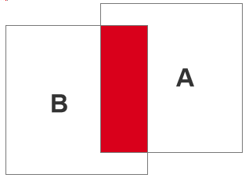 | 区域内怪物数量合理范围内 |  | 【Monster】表 【MonsCreateCount】
A1.13 |  |  | unity场景查看每个区域内怪物数量是否正确 |  | 怪物数量显示与配表一致
A1.14 |  |  | 查看大地图中怪物类型是否与配表一致 |  | 怪物显示类型和配表一致 |  | 【WorldMap】表 【MonsterGroupID】
A1.15 |  |  | 重叠区域，查看怪物生成类型是否正确 |  | 重叠区域，怪物类型正确生成
A1.16 |  | 生成位置 | 查看大地图内，任意位置怪物生成情况 |  | 大地图内随机位置生成
A1.17 |  |  | 查看大地图内，怪物是否在障碍物上生成 |  | 障碍物上无法生成
A1.18 |  |  | 查看大地图外，怪物是否生成 |  | 地图外无法生成
A1.19 |  |  | 切换大地图，查看怪物显示是否正确 |  | 大地图中怪物头像正常显示
A1.20 |  | 生成表现 | 进入其他小地图，查看怪物显示是否正确 |  | 小地图中怪物头像正常显示
A1.21 |  |  | 小地图中，怪物与怪物头像重叠时，查看显示表现 |  | 类型数值大的怪物显示上方 |  | 【Monster】表 【MonsterType】
A1.22 |  |  | 小地图中，修士与怪物头像重叠时，查看显示表现 |  | 修士头像显示于上方
A1.23 |  |  | 查看怪物生成时的动效表现 |  | 怪物生成时特效表现正常
A2.1 | 怪物刷新 | 普通刷新 | unity场景查看，玩家击杀小区域中怪物数量至最低值时，查看刷新情况 |  | 开始刷新怪物 |  | 【Monster】表 【CountLowLimit】
A2.2 |  |  | unity场景查看，当怪物数量到达上限值，查看刷新情况 |  | 怪物停止刷新
A2.3 |  | BOSS刷新 | 存活时，查看小地图BOSS倒计时文本显示情况 |  | 倒计时文本显示正确 |  | 【WorldMap】表 【BossRefreshTime】
A2.4 |  |  | 存活时，点击小地图BOSS位置进入，查看大地图中BOSS显示情况 |  | 大地图中正确显示BOSS
A2.5 |  |  | 存活时，查看小地图中BOSS数量 |  | 同一路线小地图中存在一只BOSS |  | 【WorldMap】表 【BossRegionGroup】
A2.6 |  |  | 刷新时，小地图BOSS位置落点，查看大地图中是否存在BOSS |  | 对应大地图坐标点未生成BOSS
A2.7 |  |  | 查看小地图图标是否重置刷新倒计时 |  | 倒计时正确重置刷新
A2.8 |  |  | 查看小地图BOSS图标是否正确 |  | 正确显示BOSS图标
A2.9 |  |  | 死亡后，查看小地图图标是否重置位置 |  | 图标重置至其他刷新点
A2.10 |  | BOSS设置 | 若地图无设置BOSS，查看小地图是否显示 |  | 小地图不显示BOSS图标 |  | BossRegionGroup = 0则该地图没有boss
A2.11 |  |  | 若地图设置BOSS，查看小地图是否显示 |  | 小地图正确显示BOSS图标 |  | BossRegionGroup >0代表该地图有boss
A3.1 | 怪物行为 | 移动行为 | 怪物移动至障碍物，查看移动表现 |  | 重新寻找移动目标点 |  | 移动范围【Monster】表【MoveRad】
A3.2 |  |  | 怪物移动至区域范围边界，查看移动表现 |  | 重新寻找移动目标点
A3.3 |  |  | 怪物移动至地图边界，查看移动表现 |  | 重新寻找移动目标点
A3.4 |  |  | 怪物生成时，查看是否开始移动 |  | 区域范围内保持移动寻找目标
A3.5 |  |  | 攻击特殊怪物后离开，查看怪物是否移动 |  | 特殊怪物怪物无法移动，移动数值配置为0 |  | 【Monster】表 【MoveRad】 特殊怪物该数值为0无法移动
A3.6 |  | 索敌状态 | 怪物与怪物靠近时，查看怪物表现 |  | 处于空闲并寻找目标状态
A3.7 |  |  | 进入怪物索敌范围时，查看怪物行为 |  | 怪物随机索敌并向目标移动 |  | 【Monster】表 【LockRad】
A3.8 |  |  | 查看怪物索敌后，查看怪物行为 |  | 跟随被索敌的目标玩家
A3.9 |  |  | 查看怪物索敌后，查看可移动范围 |  | 索敌后无区域限制移动
A3.10 |  |  | 查看怪物索敌后，目标玩家消失，查看怪物行为 |  | 取消索敌，移动回区域范围内
A3.11 |  |  | 移动回范围时，若被玩家攻击，查看怪物行为 |  | 取消移动进入战斗
A3.12 |  |  | 怪物索敌一名玩家后，被另一名玩家“嘲讽”后，查看锁敌情况 |  | 切换攻击目标
A3.13 |  |  | 怪物索敌一名玩家后，被另一名玩家攻击后，查看锁敌情况 |  | 切换攻击目标
A3.14 |  |  | 脱离索敌状态后，查看怪物行为 |  | 区域范围内保持移动寻找目标
A4.1 | 野怪掉落 | 掉落物UI | 查看掉落物品来源介绍 |  | 来源介绍正确
A4.2 |  |  | 查看掉落物图标 |  | 掉落物图标正确
A4.3 |  |  | 查看掉落物在大地图、世界地图介绍、背包中图标是否一致 |  | 图标显示一致
A4.4 |  |  | 查看掉落物在大地图、世界地图介绍、背包中介绍是否一致 |  | 文本介绍一致
A4.5 |  |  | 查看大地图物品掉落时名称显示 |  | 显示于物品上方
A4.6 |  |  | 查看名称显示表现情况 |  | 按照物品等级显示不同颜色
A4.7 |  | 战斗规则 | 进入怪物攻击范围时，查看怪物表现 | 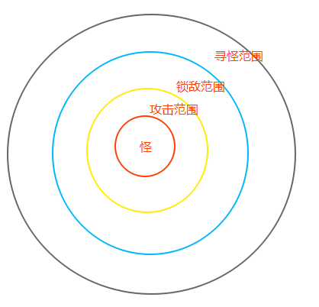 | 进入攻击状态，开始主动攻击
A4.8 |  |  | 超出怪物攻击范围时，查看怪物表现 |  | 区域范围内保持移动寻找目标
A4.9 |  |  | 若玩家超出怪物索敌范围，查看怪物表现 |  | 脱离战斗状态，区域范围内保持移动寻找目标
A4.10 |  |  | 若玩家进入怪物索敌范围之内，查看怪物表现 |  | 索敌目标，朝目标方向移动
A4.11 |  |  | 若索敌玩家死亡，查看怪物状态 |  | 脱离战斗状态，区域范围内保持移动寻找目标
A4.12 |  |  | 怪物攻击一名玩家后，被另一名玩家攻击后，查看攻击目标 |  | 不会切换攻击目标
A4.13 |  |  | 与怪物战斗，查看怪物技能释放顺序 |  | 释放技能的顺序与配表相同 |  | 技能：【Monster】表 【MonsterSkillArr】
A4.14 |  |  | 查看释放技能后的冷却时间 |  | 冷却时间与配表相同 |  | 普通攻击也算技能
A4.15 |  |  | 怪物释放技能比上个技能范围更小，查看怪物行为 |  | 向目标移动至释放技能
A4.16 |  |  | 怪物释放技能和上个技能范围相等，查看怪物行为 |  | 站原地释放技能
A4.17 |  |  | 怪物释放技能比上个技能范围更大，查看怪物行为 |  | 站原地释放技能 |  | 表现为第一个冷却结束的技能攻击范围
A4.18 |  | 死亡状态 | 查看怪物死亡动效表现 |  | 怪物死亡时特效表现正常
A4.19 |  |  | 怪物血条为0时，查看怪物状态 |  | 怪物显示死亡特效并消失
A4.20 |  |  | 怪物被扣除血条显示情况 |  | 被扣除的血量显示至灰色
A4.21 |  | 物品掉落 | 攻击怪物为最后一击查看是否可捡取掉落道具 |  | 可以捡取道具
A4.22 |  |  | 攻击怪物不为最后一击查看是否可捡取掉落道具 |  | 不可以捡取道具
A4.23 |  |  | 击杀怪物查看掉落物品是否正确 |  | 正确掉落所属物品 |  | 【Monster】表 【DropGroupID】
A4.24 |  |  | 查看必掉落道具是否正常掉落 |  | 每次击杀怪物必定掉落
A4.25 |  |  | 捡取掉落物品，查看捡取时动效表现 |  | 捡取时动效显示正确
A4.26 |  |  | 物品掉落时查看凋落物特效 |  | 物品特效显示正确
A4.27 |  |  | 其他玩家击杀怪物掉落物品，查看是否显示 |  | 正常显示其他玩家击杀所掉落物品 |  | 后续需求添加
A4.28 |  |  | 其他玩家击杀怪物掉落物品，点击是否可捡取 |  | 无法捡取其他玩家击杀所掉落物品
A4.29 |  |  | 捡取物品后，查看背包是否存在 |  | 背包中正确显示物品
A4.30 |  |  | 出售物品查看是否获得对应货币 |  | 正确获得货币
A4.31 |  |  | 使用物品查看是否正常消耗 |  | 正常消耗物品
A4.32 |  |  | 查看获取多个掉落物时的捡取表现 |  | 同时捡取附近多个掉落物
A5.1 | 怪物属性 | 属性成长 | 查看怪物属性配置表是否合理 |  | 属性配置合理 |  | 【MonsterGrowUp】表
A5.2 |  |  | 查看怪物属性配置表是否正确 |  | 属性计算正确 |  | 属性计算公式：属性计算 = 基础属性 + 成长 × 系数

B.战斗篇
B1 战斗场景测试
B1.1
B1.14
C.性能篇
C1 性能测试
C1.1
C1.14

D.兼容篇
D1 设备兼容测试
D1.1
D1.14

D2 系统兼容测试
D2.1
D2.14

E.XXX
E1 XXX

怪物系统配置表
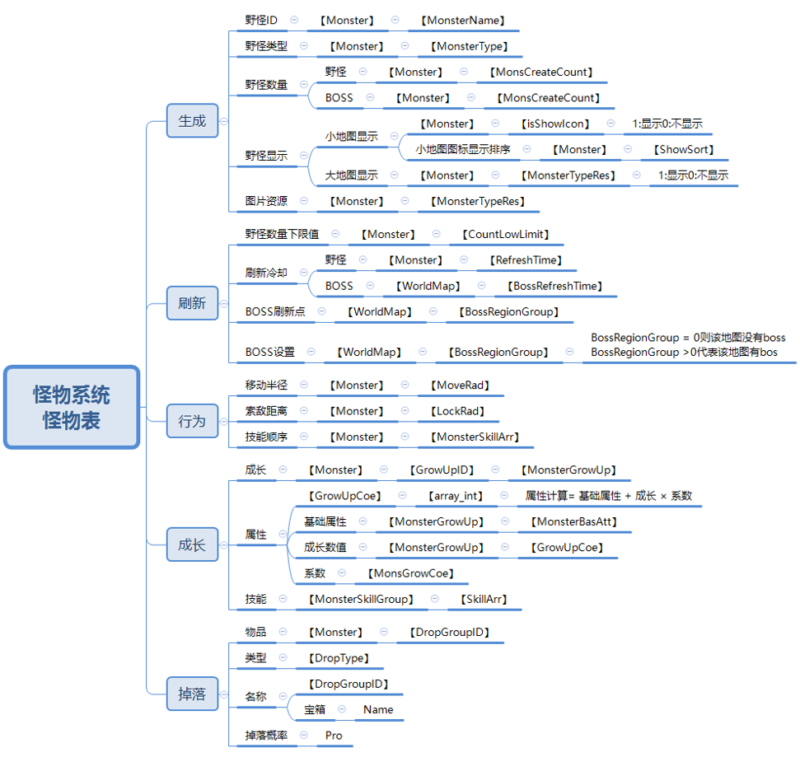

脑图
